Sheet1
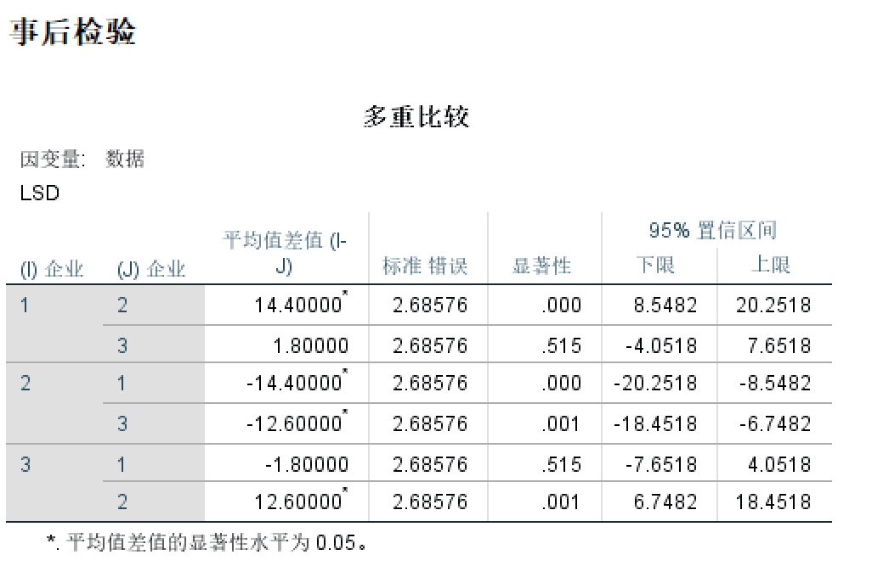
试验号 | 电池生产企业 |  |  | 方差分析：单因素方差分析
 | A | B | C
1 | 50 | 32 | 45 | SUMMARY
2 | 50 | 28 | 42 | 组 | 观测数 | 求和 | 平均 | 方差
3 | 43 | 30 | 38 | A | 5 | 222 | 44.4 | 28.3
4 | 40 | 34 | 48 | B | 5 | 150 | 30 | 10
5 | 39 | 26 | 40 | C | 5 | 213 | 42.6 | 15.8

 |  |  |  | 方差分析
 |  |  |  | 差异源 | SS | df | MS | F | P-value | F crit
 |  |  |  | 组间 | 615.6 | 2 | 307.8 | 17.068391867 | 0.00030960187406 | 3.8852938347
 |  |  |  | 组内 | 216.4 | 12 | 18.033333333

 |  |  |  | 总计 | 832 | 14

